Oppskrift
Chipotlemarinert Svinenakke med HadelandspoteterChipotlemarinert Svinenakke med Hadelandspoteter
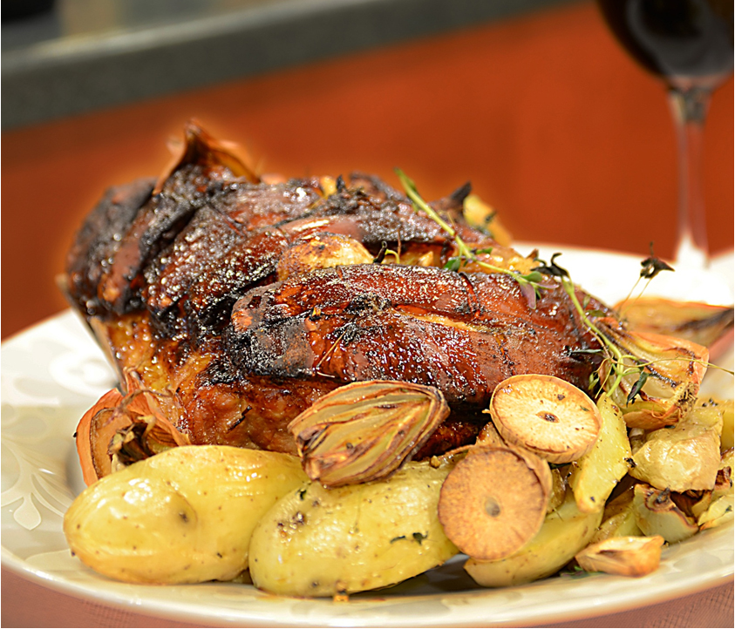

Kjøttet: Kjøttet "spekkes" med hvitkøken. Mikse Tabasco Chipotle, limejuice og Worchestersaus over kjøttet. Legges i dyp form, dekkes med folie. Stekes på 95 grader i ca 6 timer. Hadelandspoteter: Potetene skjøæres i båter eller terninger, sjalottløk og hvitløk grovdeles. Olivenolje og pesto mikses og helles over. Ristes i ovn ca 25 minutter. Sjalottløksaus: Rødvin og balsamico reduseres til 1/3. Sukker, grønnsaker og utblandet fond tilsettes. Reduseres til 1/2. Tilsett stekesky fra kjøttet, jevnes eventuelt med maisena, smøret piskes lett inn rett før servering.Kjøttet: Kjøttet "spekkes" med hvitkøken. Mikse Tabasco Chipotle, limejuice og Worchestersaus over kjøttet. Legges i dyp form, dekkes med folie. Stekes på 95 grader i ca 6 timer. Hadelandspoteter: Potetene skjøæres i båter eller terninger, sjalottløk og hvitløk grovdeles. Olivenolje og pesto mikses og helles over. Ristes i ovn ca 25 minutter. Sjalottløksaus: Rødvin og balsamico reduseres til 1/3. Sukker, grønnsaker og utblandet fond tilsettes. Reduseres til 1/2. Tilsett stekesky fra kjøttet, jevnes eventuelt med maisena, smøret piskes lett inn rett før servering.
Number of servingsNumber of servings | 1
EPDEPD | ProductProduct | Per servingPer serving |  | TotalTotal |  | QtyPerPackQtyPerPack | PackSizePackSize | PackUnitPackUnit | PackagingPackaging | ItemsItems
 | Svinenakke eller svinekam med mye fett Svinenakke eller svinekam med mye fett |  |  | 0 |  |  |  |  |  | 0
24293142429314 | TABASCO® Chipotle Sauce TABASCO® Chipotle Sauce | 0.015 | ll | 0 | ll | 2 | 1.89 | ll | 2x1.89l2x1.89l | 0
12019871201987 | L&P Worcestershire Sauce *(Fisk,Gluten,Bygg gluten)L&P Worcestershire Sauce *(Fisk,Gluten,Bygg gluten) | 5 | mlml | 0 | mlml | 12 | 150 | mlml | 12x150ml12x150ml | 0
 | Limejuice ReaLime Limejuice ReaLime | 0.005 | ll | 0 | ll |  |  |  |  | 0
 | Hvitløksbåter til kjøttet Hvitløksbåter til kjøttet |  |  | 0 |  |  |  |  |  | 0
 | Hadelandspoteter Hadelandspoteter |  |  | 0 |  |  |  |  |  | 0
 | Hvitkløk ristet til potetene Hvitkløk ristet til potetene |  |  | 0 |  |  |  |  |  | 0
 | Sjalottløk til potetene Sjalottløk til potetene |  |  | 0 |  |  |  |  |  | 0
123208123208 | Extra virgin olivenolje Extra virgin olivenolje | 0.015 | ll | 0 | ll | 4 | 3 | ll | 4x3l4x3l | 0
 | Laboratorio Tortellini Basilikumpesto Laboratorio Tortellini Basilikumpesto | 0.025 | kgkg | 0 | kgkg |  |  |  |  | 0
 | Rødvin Rødvin |  |  | 0 |  |  |  |  |  | 0
 | Il Torrione Balsamico-eddik Il Torrione Balsamico-eddik | 0.03 | ll | 0 | ll |  |  |  |  | 0
 | Røtgrønnsaker (selleri, gulrot, løk, pastinakk) Røtgrønnsaker (selleri, gulrot, løk, pastinakk) |  |  | 0 |  |  |  |  |  | 0
 | Sukker Sukker |  |  | 0 |  |  |  |  |  | 0
 | Touch of Taste Sjalottløkfond Touch of Taste Sjalottløkfond | 0.005 | ll | 0 | ll |  |  |  |  | 0
 | Vann til å blande ut sjalottløkfonden Vann til å blande ut sjalottløkfonden |  |  | 0 |  |  |  |  |  | 0
 | Stekesky fra stekingen av kjøttet Stekesky fra stekingen av kjøttet |  |  | 0 |  |  |  |  |  | 0
 | Smør Smør |  |  | 0 |  |  |  |  |  | 0

 | * Allergens* Allergens

